المؤشرات الكلية

سوق العراق للاوراق المالية
جلسة الثلاثاء 2025/9/23 |  |  |  | تقرير أسعار الأسهم المتداولة واخبار الشركات
الجلسة (168)

الاسهم المتداولة المدرجة و OTC |  |  | 1,567,790,751 |  |  | قيمة الأسهم المتداولة المدرجة و OTC |  | 2,184,797,600 |  |  | صفقات الشركات المدرجة وOTC | 1196

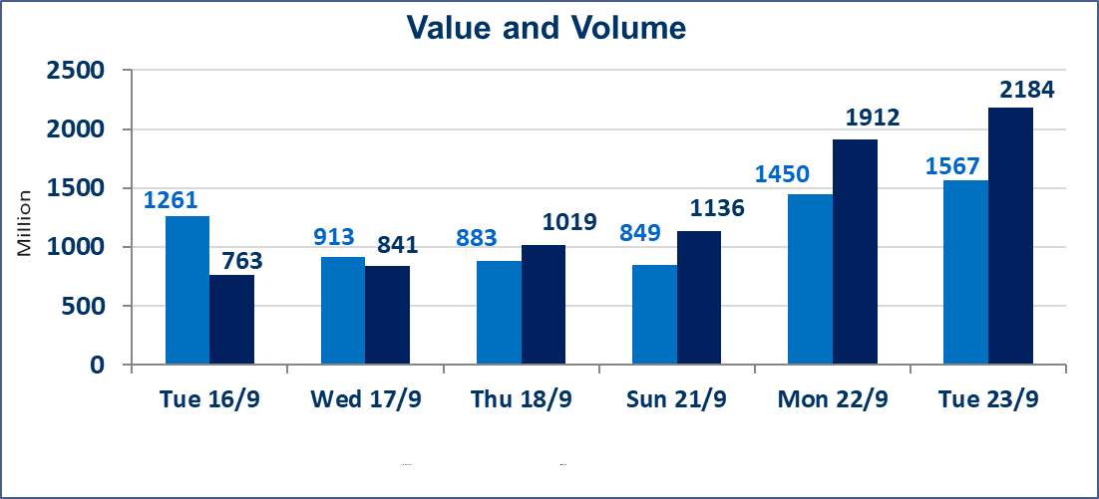
المؤشر60 ISX اليوم | 968.66 |  | نقطة |  |  | المؤشر15 ISX اليوم | 1136.86 | نقطة
المؤشر 60 ISX السابق | 972.31 |  | نقطة |  |  | المؤشر 15 ISX السابق | 1141.10 | نقطة
نسبة التغير | -0.38 |  | % |  |  | نسبة التغير | -0.37 | %
عدد النقاط | -3.65 |  | نقطة |  |  | عدد النقاط | -4.24 | نقطة

الشركات المدرجة | 104 | OTC | 11 | 115 |  | الشركات غير المتداولة المدرجة | 43 | OTC | 9 | 52
الشركات المتداولة | 42 | OTC | 1 | 43 |  | الشركات المرتفعة |  |  | 9
شركات الهيئة العامة |  |  |  | 8 |  | الشركات المنخفضة |  |  | 12
الموقوفة بقرار من هيأة الأوراق المالية |  |  |  | 11
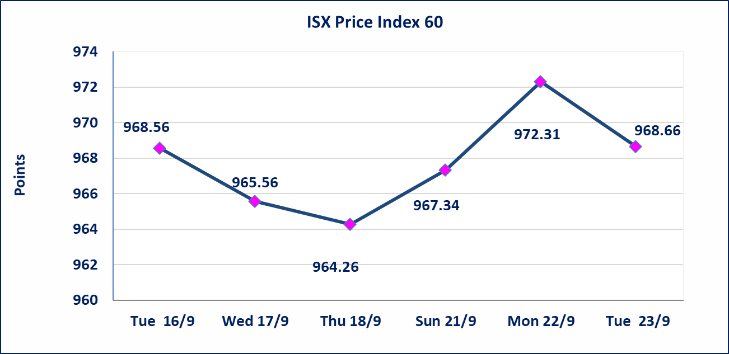
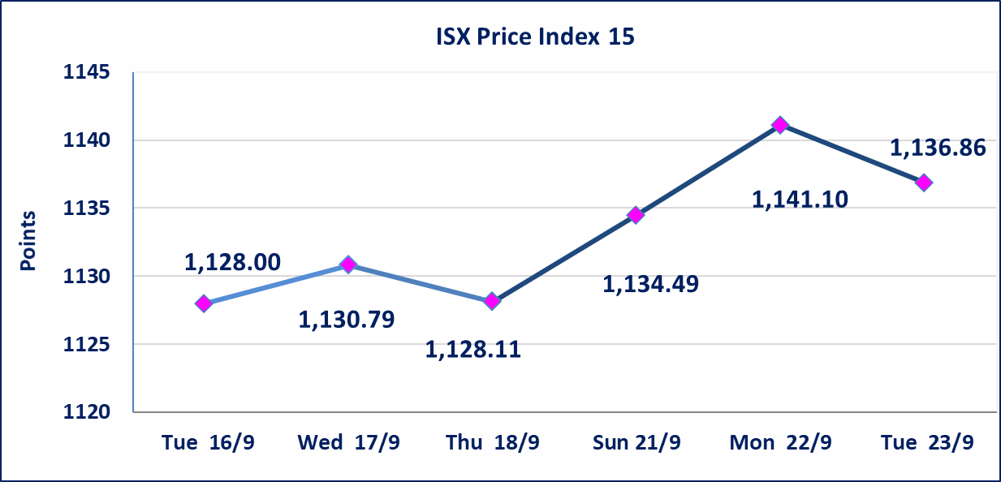

سندات بناء الاصدارية الاولى | ايقاف التداول على سندات بناء الاصدارية الاولى (1,000,000) اعتبارا من جلسة 2025/9/25.
الحد الأعلى والادنى للتغير في السعر | نسبة التغير في المنصة النظامية (15%)، نسبة التغير في المنصة الثانية (20%)، نسبة التغير في المنصة الثالثة (5%) إرتفاعاً وإنخفاضاً من سعر الاغلاق السابق.
Web site : www.isx-iq.net E-mail : info-isx@isx-iq.net |  |  |  |  | 07834000034 - 07711211522 : ص . ب :3607 العلوية الهاتف |  |  |  |  |  | بغداد /الكرادة/ قرب المسرح الوطني /مجاور مصرف الخليج التجاري

نسبة التغير
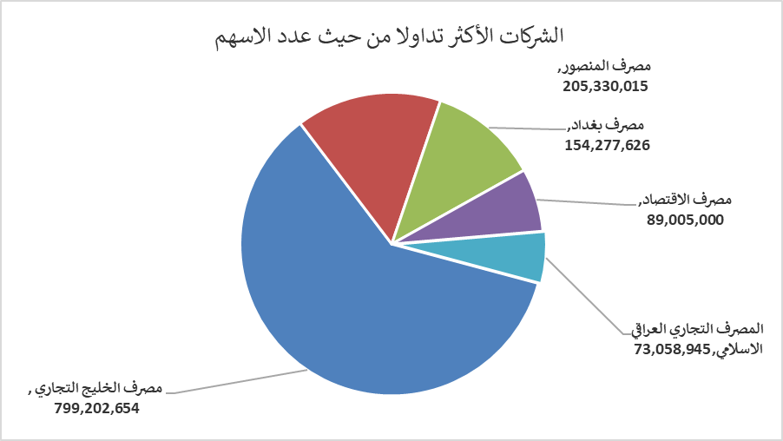
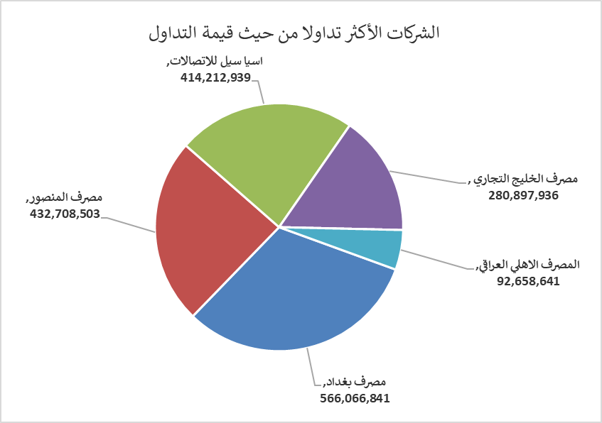
الشركات الأكثر ارتفاعاً وانخفاضاً

نسبة التغير لاسعار الاغلاق الاكثر ارتفاعاً |  |  |  | نسبة التغير لاسعار الاغلاق الاكثر انخفاضاً
اسم الشركة | اغلاق | التغير(%) | الاسهم المتداولة | اسم الشركة | اغلاق | التغير (%) | الاسهم المتداولة
مصرف العطاء الاسلامي | 0.090 | 12.50 | 1,123,315 | مصرف الخليج التجاري | 0.340 | -2.86 | 799,202,654
الكندي لانتاج اللقاحات | 2.810 | 10.20 | 5,977,150 | الأمين للتأمين | 1.100 | -1.79 | 2,847,614
فندق فلسطين | 23.000 | 4.55 | 58,385 | العراقية للسجاد والمفروشات | 17.700 | -1.67 | 100,000
مصرف الاقتصاد | 0.240 | 4.35 | 89,005,000 | بغداد العراق للنقل العام | 33.000 | -1.49 | 230,074
الفلوجة لانتاج المواد الانشائية | 3.160 | 3.27 | 20,458,220 | العاب الكرخ السياحية | 4.220 | -1.17 | 800,000

الشركات الاكثر نشاطا حسب الاسهم المتداولة (حجم التداول) |  |  |  | الشركات الاكثر نشاطا حسب القيمة المتداولة
اسم الشركة | اغلاق | التغير(%) | الاسهم المتداولة | اسم الشركة | اغلاق | التغير (%) | القيمة المتداولة
مصرف الخليج التجاري | 0.340 | -2.86 | 799,202,654 | مصرف بغداد | 3.670 | -0.54 | 566,066,841
مصرف المنصور | 2.100 | 0.00 | 205,330,015 | مصرف المنصور | 2.100 | 0.00 | 432,708,503
مصرف بغداد | 3.670 | -0.54 | 154,277,626 | اسيا سيل للاتصالات | 12.210 | -0.73 | 414,212,939
مصرف الاقتصاد | 0.240 | 4.35 | 89,005,000 | مصرف الخليج التجاري | 0.340 | -2.86 | 280,897,936
المصرف التجاري العراقي الاسلامي | 0.790 | 1.28 | 73,058,945 | المصرف الاهلي العراقي | 4.100 | 0.00 | 92,658,641

